INFO
Informācija | LV | INFORMATION | ENG
DALĪBAS MAKSA: | PARTICIPATION FEE:
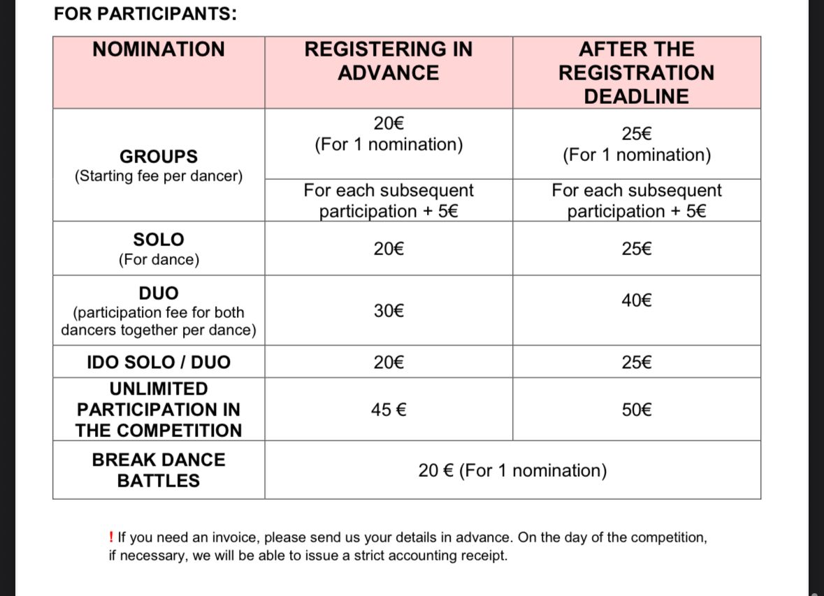

PIETEIKUMA ANKETU /-AS NOSŪTĪT UZ tukumakauss@gmail.com epastu | SEND APPLICATION FORM /-S TO tukumakauss@gmail.com email

Svarīgi! | Important!
► Iesācēju nominācijā startē dejotāji, kuri dejo mazāk nekā 2 gadus. Nominācijā "dejotāji ar pieredzi" - dalībnieki kuri dejo vairāk nekā 2 gadus. (grupā vismaz 4 dalībnieki). | ► In the beginner nomination, are participating dancers who have been dancing for less than 2 years. In the "experienced dancers" nomination - participate dancers who have been dancing for more than 2 years. (at least 4 participants in the group).

► !!! Obligāti nepieciešams norādīt summas, pretējā gadījumā pieteikums var tikt nepieņemts | ► !!! It is mandatory to indicate the amounts, otherwise the application may not be accepted

► Dejotājus, kas startē vairākās nominācijās iekrāsot zaļā krāsā | ► Dancers competing in multiple categories are highlighted in green
► Norādot nomināciju - SOLO / DUO / TRIO, papildus jānorāda arī dejotāja kārtas numurs aizpildītajā pieteikumā. Piemēram: Laikmetīgās & modernās dejas solo, 13 Šova, pop un brīvās dejas trio 14; 17; 2; | ► When indicating the nomination - SOLO / DUO / TRIO, the dancer's sequence number in the completed application must also be indicated. For example: Contemporary & modern dance solo, 13 Show, pop and free dance trio 14; 17; 2;

Pieprasot rēķinu aicinām nosūtīt savus rekvizītus: | When requesting an invoice, please send your details:
Saņēmējs: SIA "Deju studija" | Recipient: SIA "Dance studio"
Reģ. Nr.: 40103333333 | Reg. No.: 40103333333
Banka: Swedbank AS | Bank: Swedbank AS
Konts (IBAN): LV80HABA0551041234567 | Account (IBAN): LV80HABA0551041234567
SWIFT: HABALV22 | SWIFT: HABALV22
Maksājuma mērķis: Dalības maksa par Tukums Mini Cup | Purpose of payment: Participation fee for Tukums MINI Cup
Juridiskā adrese: Brīvības iela 123-4, Rīga, LV-1010, Latvija | Legal address: Brīvības Street 123-4, Riga, LV-1010, Latvia

